USD
订单号 | 入住日期 | 离店日期 | 应收 |  |  |  | ，
21455585612 | 2022-12-25 | 2022-12-30 | 945 | 1181.48 | 2740444 | -236.48 | ，2740444 | 直采 | 生成472RMB工单收款（补款单21808255622）
21782813747 | 2022-12-26 | 2022-12-28 | 280 | 280.00 | 2793509 | 0 | ，2793509 | 直采
21824561351 | 2022-12-22 | 2022-12-26 | 607 | 607.00 | 2808995 | 0 | ，2808995 | 直采
21849481415 | 2022-12-23 | 2022-12-26 | 1200 | 1200.00 | 2838606 | 0 | ，2838606 | 直采
21893389249 | 2022-12-22 | 2022-12-26 | 2616 | 2616.00 | 2866681 | 0 | ，2866681 | 直采
21894004896 | 2022-12-23 | 2022-12-26 | 937 | 937.00 | 2866957 | 0 | ，2866957 | 直采
999221913050359 | 2022-12-23 | 2022-12-27 | 2999 | 2999.00 | 2872031 | 0 | ，2872031 | 直采
999221922185842 | 2022-12-23 | 2022-12-28 | 3766 | 3766.00 | 2873635 | 0 | ，2873635 | 直采
999221923052973 | 2022-12-23 | 2022-12-26 | 2420 | 2420.00 | 2874121 | 0 | ，2874121 | 直采
999221927062905 | 2022-12-24 | 2022-12-26 | 777 | 777.00 | 2874876 | 0 | ，2874876 | 直采
999221981407824 | 2022-12-27 | 2022-12-29 | 570 | 570.00 | 2893707 | 0 | ，2893707 | 直连
999221993781025 | 2022-12-26 | 2022-12-29 | 152 | 152.00 | 2897977 | 0 | ，2897977 | 直连
999222014973973 | 2022-12-28 | 2022-12-31 | 70 | 70.02 | 2904760 | -0.02 | ，2904760 | 直连

 |  |  | 17339

A230103151645481 |  | 15602 | 535476.24
A230103151804481 |  | 792 | 27182.23
A230103152100481 |  | 1181.48 | 40905.2
USD / THB 当前参考汇率: 34.321 |  | 17575.48 | 603563.67
总计：17339 USD/ 595091.82 THB
CNY / THB 当前参考汇率: 4.983439838
总计： 1700 CNY/ 8471.85 THB/246.84USD
总计：595091.82+8471.85=603563.67THB

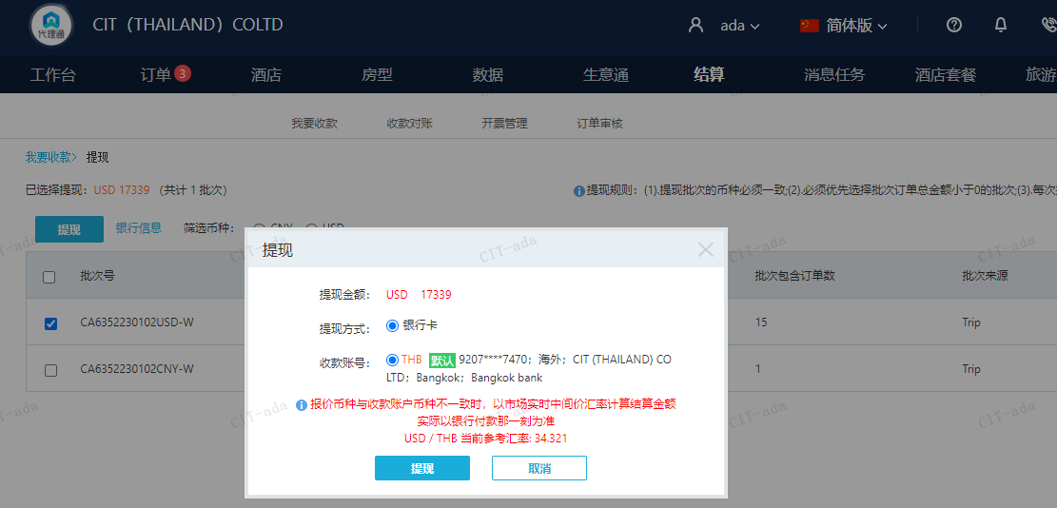

CNY
订单号 | 入住日期 | 离店日期 | 应收 |  |  |  | ，
21808255622 | 2022-12-25 | 2022-12-26 | 1700 | #N/A | 2740444 | #N/A | ，2740444 | #N/A

生成472RMB工单收款（补款单21808255622）

CNY / THB 当前参考汇率: 4.983439838 |  |  |  | USD / THB 当前参考汇率: 34.321
总计： 1700 CNY/ 8471.85 THB/246.84USD

